Sheet1
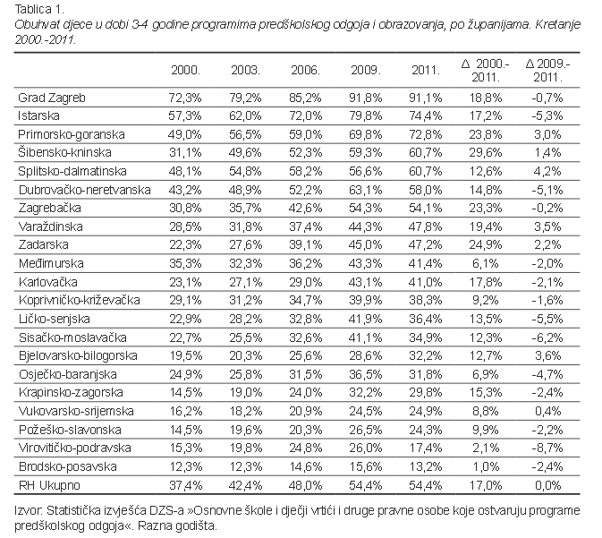
OBRAZOVANJE

Obuhvat djece predškolske dobi jasličkim, vrtićkim i predškolskim programom (0-3 god.)

Obuhvat po godištima, 0-3

 | Obuhvat 0-3
Virovitičko-podravska županija | 6%
Brodsko-posavska županija | 6%
Osječko-baranjska županija | 9%
Koprivničko-križevačka županija | 10%
Ličko-senjska županija | 11%
Zadarska županija | 11%
Vukovarsko-srijemska županija | 11%
Karlovačka županija | 12%
Bjelovarsko-bilogorska županija | 12%
Požeško-slavonska županija | 12%
Splitsko-dalmatinska županija | 13%
Međimurska županija | 13%
Krapinsko-zagorska županija | 15%
Šibensko-kninska županija | 16%
Sisačko-moslavačka županija | 17%
Varaždinska županija | 17%
Primorsko-goranska županija | 20%
Dubrovačko-neretvanska županija | 22%
Zagrebačka | 26%
Istarska županija | 28%
Grad Zagreb | 39%
Županije | Obuhvat 0-3
Virovitičko-podravska županija | 6%
Brodsko-posavska županija | 6%
Osječko-baranjska županija | 9%
Koprivničko-križevačka županija | 10%
Ličko-senjska županija | 11%
Zadarska županija | 11%
Vukovarsko-srijemska županija | 11%
Karlovačka županija | 12%
Bjelovarsko-bilogorska županija | 12%
Požeško-slavonska županija | 12%
Splitsko-dalmatinska županija | 13%
Međimurska županija | 13%
Krapinsko-zagorska županija | 15%
Šibensko-kninska županija | 16%
Sisačko-moslavačka županija | 17%
Varaždinska županija | 17%
Primorsko-goranska županija | 20%
Dubrovačko-neretvanska županija | 22%
Zagrebačka | 26%
Istarska županija | 28%
Grad Zagreb | 39%

DJECA PREMA SPOLU I DULJINI DNEVNOG BORAVKA U SATIMA, POČETAK PED. G. 2014./2015. | DJECA
Osnivač | Svega | Djevojčice
Ukupno | 133 764 | 63 666
Republika Hrvatska | 1 096 | 525
Jedinica lokalne samouprave | 111 861 | 53 047
Druge domaće pravne i fizičke osobe (privatne) | 17 463 | 8 442
Vjerske zajednice | 3 344 | 1 652

Izvor: DZS, DJEČJI VRTIĆI I DRUGE PRAVNE OSOBE KOJE OSTVARUJU PROGRAME PREDŠKOLSKOG ODGOJA, Početak ped. g. 2014./2015.

DJECA PREMA SPOLU I DULJINI DNEVNOG BORAVKA U SATIMA, POČETAK PED. G. 2013./2014. | DJECA
Osnivač | Svega | Djevojčice
Ukupno | 131 037 | 62786
Republika Hrvatska | 1230 | 605
Jedinica lokalne samouprave | 109 796 | 52 583
Druge domaće pravne i fizičke osobe (privatne) | 16 652 | 7927
Vjerske zajednice | 3 359 | 1 671

Izvor: DZS, DJEČJI VRTIĆI I DRUGE PRAVNE OSOBE KOJE OSTVARUJU PROGRAME PREDŠKOLSKOG ODGOJA, Početak ped. g. 2013./2014.

DJECA PREMA SPOLU I DULJINI DNEVNOG BORAVKA U SATIMA, POČETAK PED. G. 2012./2013. | DJECA | Column1
CHILDREN, BY SEX AND BY TIME SPENT DAILY IN PRESCHOOL PROGRAMMES, BEGINNING OF 2012/2013 SCHOOL YEAR
Osnivač | Svega | Djevojčice
Ukupno | 128 046 | 61 348
Republika Hrvatska | 1970 | 940
Jedinica lokalne samouprave | 106 834 | 51 112
Druge domaće pravne i fizičke osobe (privatne) | 15 965 | 7 673
Vjerske zajednice | 3 277 | 1 623

Izvor: DZS, DJEČJI VRTIĆI I DRUGE PRAVNE OSOBE KOJE OSTVARUJU PROGRAME PREDŠKOLSKOG ODGOJA, Početak ped. g. 2012./2013.

Obuhvat djece vrtićima i jaslicama po županijama, Izvor B.a.B.e, Žene na tržištu rada – procjena utjecaja roda
Naziv županije | Pokrivenost vrtićima | Pokrivenost jaslicama
Brodsko-posavska | 13.2 | 5.8
Virovitičko-podravska | 17.4 | 4.7
Požeško-slavonska | 24.3 | 7.8
Vukovarsko srijemska | 24.9 | 8.6
Krapinsko zagorska | 29.8 | 11.9
Osječko baranjska | 31.8 | 7.4
Bjelovarsko-bilogorska | 32.2 | 11.6
Sisačko-moslovačka | 34.9 | 15.2
Ličko-senjska | 36.4 | 15.7
Koprivničko-križevačka | 38.3 | 13.4
Karlovačka | 41.0 | 14.0
Međimurska | 41.4 | 11.1
Zadarska | 47.2 | 10.5
Varaždinska | 47.8 | 14.6
Zagrebačka | 54.1 | 21.5
Dubrovačko-neretvanska | 58.0 | 19.1
Šibensko kninska | 60.7 | 16.1
Splitsko dalmatinska | 60.7 | 11.7
Prosjek | 63.0 | 19.8
Primorsko-goranska | 72.8 | 20.5
Istarska | 74.4 | 25.7
Grad Zagreb | 91.1 | 38.6

Izvor B.a.B.e, Žene na tržištu rada – procjena utjecaja roda

